Sheet1
病历概要类别代码
值 | 值含义 | 说明
01 | 病历概要
02 | 门（急）诊病历
03 | 门（急）诊处方
04 | 检查检验记录
05 | 治疗处置记录
06 | 护理记录
07 | 知情告知信息
08 | 住院病案首页
09 | 住院志
10 | 住院病程记录
11 | 住院医嘱
12 | 出院记录
13 | 转院记录
14 | 转诊记录
15 | 医疗机构信息
16 | 健康体检
17 | 法定医学证明及报告
99 | 其他
标识号类别代码
值 | 值含义 | 说明
01 | 居民身份证 | 默认值
02 | 台湾居民来往大陆通行证
03 | 港澳居民身份证
04 | 居民户口簿
05 | 护照
06 | 军官证
07 | 文职干部证
08 | 士兵证
09 | 驾驶执照
10 | 残疾证
11 | 医疗保险证
12 | 出生证明
13 | 家庭标识
14 | 住院病案
15 | 住院床位
16 | 门诊病历
91 | 死亡证明
99 | 其他标识
姓名标识对象代码
值 | 值含义 | 说明
01 | 建档对象本人
02 | 建档对象所在家庭户主
03 | 建档对象母亲
04 | 建档对象配偶
05 | 建档对象联系人
06 | 建档责任人
99 | 其他居民健康档案相关人
患者入院类型
值 | 值含义 | 说明
01 | 门诊
02 | 急诊
03 | 住院
04 | 体检
05 | 转院
地址类别代码
值 | 值含义 | 说明
01 | 户籍住址 | 默认值
02 | 工作场所地址
03 | 家庭常住住址
04 | 通讯地址
05 | 暂住地址
06 | 出生地址
07 | 产后修养地址
08 | 变迁地址
09 | 现住址
99 | 其他地址
联系电话类别代码
值 | 值含义 | 说明
01 | 本人电话
02 | 配偶电话
03 | 监护人电话
04 | 家庭电话
05 | 本人工作单位电话
06 | 居委会电话
99 | 其他
医疗保险类别代码
值 | 值含义 | 说明
01 | 社会基本医疗保险
02 | 商业医疗保险
03 | 大病统筹
04 | 新型农村合作医疗
05 | 城镇居民基本医疗保险
06 | 公费医疗
99 | 其他
用药途径代码
值 | 值含义 | 说明
01 | 口服 | 经口吞服药物
02 | 直肠给药 | 将药物经肛门塞入或注入直肠
03 | 舌下给药 | 将药物置于舌下/颊部的给药方法
04 | 注射给药 | 将药物经过表皮注入体内
401 | 皮下注射 | 将药物注射于皮下组织
402 | 皮内注射 | 将药物注射于皮内组织
403 | 肌肉注射 | 将药物注射于肌肉组织内
404 | 静脉注射或静脉滴注 | 将药物注入静脉血管内
05 | 吸入给药 | 将药物呈雾状物而由呼吸道吸入
06 | 局部用药 | 主要发挥局部作用的给药方法
601 | 椎管内给药 | 将药物注入椎管内
602 | 关节腔内给药 | 将药物注入关节腔内
603 | 胸膜腔给药 | 将药物注入胸膜腔内
604 | 腹腔给药 | 将药物注入腹腔内
605 | 阴道用药 | 将药物置于阴道中
606 | 滴眼 | 将药物经眼滴入
607 | 滴鼻 | 将药物经鼻滴入
608 | 喷喉 | 将药物喷于喉部粘膜表面
609 | 含化 | 将药物置于口腔内含化
610 | 敷伤口 | 将药物直接敷于伤口表面
611 | 擦皮肤 | 用药物擦拭皮肤
6XX | 局部用药扩充内容
699 | 其他局部给药途径 | 其他局部用药途径
09 | 其他给药途径 | 增补的用药途径内容
药物剂型代码
值 | 值含义 | 说明
00 | 原料
01 | 片剂(素片,压制片),浸膏片,非包衣片，半浸膏片，全粉片
02 | 糖衣片,包衣片,薄膜衣片
03 | 咀嚼片,糖片,异型片,糖胶片
04 | 肠溶片(肠衣片
05 | 调释片,缓释片,控释片,长效片
06 | 泡腾片
07 | 舌下片
08 | 含片,嗽口片(含嗽片),喉症片(喉片),口腔贴片,
09 | 外用片,外用膜,坐药片,环型片
10 | 阴道片,外用阴道膜,阴道用药,阴道栓片
11 | 水溶片,眼药水片
12 | 分散片(适应片)
13 | 纸片(纸型片),膜片(薄膜片)
14 | 丸剂,药丸,眼丸,耳丸,糖丸,糖衣丸,浓缩丸,调释丸,水丸，蜜丸，水蜜丸，糊丸，蜡丸、浓缩丸
15 | 粉针剂(冻干粉针剂),冻干粉
16 | 注射液(水针剂),油针剂,混悬针剂
17 | 注射溶媒(在16有冲突时,可代油针剂,混悬针剂)
18 | 输液剂,血浆代用品
19 | 胶囊剂,硬胶囊
20 | 软胶囊,滴丸,胶丸
21 | 肠溶胶囊,肠溶胶丸
22 | 调释胶囊,控释胶囊,缓释胶囊
23 | 溶液剂,含漱液,内服混悬液
24 | 合剂
25 | 乳剂,乳胶
26 | 凝胶剂,胶剂(胶体),胶冻,胶体微粒
27 | 胶浆剂
28 | 芳香水剂(露剂)
29 | 滴剂
30 | 糖浆剂(蜜浆剂)
31 | 口服液
32 | 浸膏剂
33 | 流浸膏剂
34 | 酊剂
35 | 醑剂
36 | 酏剂
37 | 洗剂,阴道冲洗剂
38 | 搽剂(涂剂,擦剂),外用混悬液剂
39 | 油剂,甘油剂
40 | 棉胶剂(火棉胶剂)
41 | 涂膜剂
42 | 涂布剂
43 | 滴眼剂,洗眼剂,粉剂眼花缭乱药
44 | 滴鼻剂,洗鼻剂
45 | 滴耳剂,洗耳剂
46 | 口腔药剂,口腔用药,牙科用药
47 | 灌肠剂
48 | 软膏剂(油膏剂,水膏剂)
49 | 霜剂(乳膏剂)
50 | 糊剂
51 | 硬膏剂,橡皮膏
52 | 眼膏剂
53 | 散剂(内服散剂,外用散剂,粉剂,撒布粉
54 | 颗粒剂(冲剂),晶剂(结晶,晶体),干糖浆
55 | 泡腾颗粒剂
56 | 调释颗粒剂,缓释颗粒剂
57 | 气雾剂,水雾剂,(加抛射剂)
58 | 喷雾剂,(不加抛射剂)
59 | 混悬雾剂,(水,气,粉三相)
60 | 吸入药剂(鼻吸式),粉雾剂
61 | 膜剂(口腔膜)
62 | 海绵剂
63 | 栓剂,痔疮栓,耳栓
64 | 植入栓
65 | 透皮剂,贴剂(贴膏,贴膜),贴片
66 | 控释透皮剂,控释贴片,控释口颊片
67 | 划痕剂
68 | 珠链(泥珠链)
69 | 锭剂,糖锭
70 | 微囊胶囊(微丸胶囊)
71 | 干混悬剂(干悬乳剂\口服乳干粉)
72 | 吸放剂(气体)
73 | 煎膏剂（膏滋）
74 | 酒剂
75 | 搽剂
76 | 胶剂
90 | 试剂盒(诊断用试剂),药盒
99 | 其它剂型(空心胶囊,绷带,纱布,胶布
药物类型代码
值 | 值含义 | 说明
0100 | 抗生素类抗感染药物
0101 | 青霉素类抗生素
0102 | 头孢菌素类抗生素
0103 | 氨基糖苷类抗生素
0104 | 酰胺醇类抗生素
0105 | 四环素类抗生素
0106 | 大环内酯类抗生素
0107 | 多肽类抗生素
0108 | β-内酰胺酶抑制剂
0109 | 林可胺类抗生素
0110 | 利福霉素类抗生素
0111 | 多烯类抗生素
0199 | 其它抗生素类抗感染药

0200 | 非抗生素类抗感染药物
0201 | 磺胺类药及增效剂
0202 | 喹诺酮类抗感染药
0203 | 抗结核麻风分枝杆菌类药
0204 | 抗真菌类药
0205 | 抗病毒类药
0206 | 抗螺旋体类药
0207 | 天然来源抗感染药
0208 | 硝基呋喃类抗感染药
0209 | 消毒防腐药
0299 | 其它非抗生素类抗感染药

0300 | 抗寄生虫病药物
0301 | 抗吸虫病药
0302 | 抗疟药
0303 | 驱肠虫药
0304 | 抗丝虫病及抗黑热病药
0305 | 抗阿米巴及抗滴虫病药
0399 | 其它抗寄生虫病药

0400 | 解热镇痛药物
0401 | 解热镇痛药
0402 | 非成瘾性镇痛药
0403 | 抗炎镇痛药
0404 | 抗痛风药
0405 | 抗偏头痛药
0499 | 其它解热镇痛药

0500 | 麻醉用药物
0501 | 全身麻醉药
0502 | 局部麻醉药
0503 | 麻醉辅助药
0599 | 其它麻醉用药

0600 | 维生素类与矿物质类药物
0601 | 维生素AD属
0602 | 维生素B属
0603 | 维生素C属及其它属
0604 | 复合维生素类
0605 | 微量元素与矿物质
0606 | 滋补营养药
0699 | 其它营养类药

0700 | 酶类及其它生化药物
0701 | 酶及辅酶类药
0702 | 氨基酸及蛋白质类药
0703 | 复方氨基酸类药
0704 | 多糖及脂类药
0705 | 核酸类药
0799 | 其他生化药

0800 | 激素及调节内分泌功能类药物
0801 | 肾上腺皮质激素类药
0802 | 促肾上腺皮质激素类药
0803 | 雄激素及同化激素类药
0804 | 雌激素及孕激素类药
0805 | 促性激素类药
0806 | 避孕药
0807 | 子宫收缩药及抗生育药
0808 | 胰腺激素及其它调节血糖药
0809 | 甲状腺激素及抗甲状腺药
0810 | 前列腺素类药
0899 | 其它激素及调节内分泌功能类药

0900 | 调节免疫功能药物
0901 | 免疫抑制剂
0902 | 生物反应调节剂
0999 | 其它调节免疫功能药

1000 | 抗肿瘤药物
1001 | 烷化剂类抗肿瘤药
1002 | 抗代谢类抗肿瘤药物
1003 | 抗生素类抗肿瘤药
1004 | 天然来源类抗肿瘤药
1005 | 激素类抗肿瘤药
1099 | 其它抗肿瘤药

1100 | 抗变态反应药物
1101 | 抗组织胺药
1102 | 过敏反应介质阻滞剂
1199 | 其它抗变态反应药

1200 | 神经系统用药物
1201 | 中枢兴奋药
1202 | 镇静催眠药
1203 | 抗精神病药
1204 | 抗抑郁躁狂药
1205 | 抗焦虑药
1206 | 抗癫痫及抗惊厥药
1207 | 抗震颤麻痹药
1209 | 作用于植物神经系统药
1299 | 其它神经系统用药

1300 | 呼吸系统用药物
1301 | 祛痰药
1302 | 镇咳药
1303 | 平喘药
1399 | 其它呼吸系统用药

1400 | 消化系统用药物
1401 | 抗酸及治溃疡病药
1402 | 健胃助消化药
1403 | 胃肠解痉药
1404 | 止吐催吐药
1405 | 泻药止泻药
1406 | 食欲抑制药及其它减肥药
1407 | 肝病辅助药
1408 | 利胆药
1409 | 治痔药
1499 | 其它消化系统用药

1500 | 循环系统用药物
1501 | 强心药
1502 | 抗心律失常药
1503 | 防治心绞痛药
1504 | 抗高血压病药
1505 | 抗休克血管活性药
1506 | 周围血管扩张药
1507 | 调节血脂药
1599 | 其它循环系统用药

1600 | 泌尿系统用药物
1601 | 利尿药
1602 | 脱水药
1603 | 尿崩症用药
1699 | 其它泌尿系统用药

1700 | 血液系统用药物
1701 | 止血药
1702 | 血浆及血容量扩充制
1703 | 抗贫血药
1704 | 促白细胞增生药
1705 | 促血小板增生药
1799 | 其它血液系统用药

1800 | 水\电解质及酸碱平衡调节药物
1801 | 葡萄糖类药
1802 | 电解质平衡调节药
1803 | 酸硷平衡调节药
1899 | 其它水\电解质及酸碱平衡调节药

1900 | 专科用药物
1901 | 外科用药
1902 | 皮肤科用药
1903 | 眼科用药
1904 | 耳鼻喉科用药
1905 | 口腔科用药
1906 | 妇产科用药
1907 | 解毒药
1908 | 放射性同位素药
1999 | 其它专科用药

2000 | 诊断用药物
2001 | X线造影剂
2002 | 器官功能检查剂
2099 | 其它诊断用药

2100 | 生物制品
2101 | 菌苗
2102 | 疫苗
2103 | 毒素
2104 | 类毒素
2105 | 抗毒素
2106 | 抗血清
2107 | 血液制品
2108 | 细胞因子
2109 | 体内诊断用生物制品
2110 | 细菌类体外诊断用生物制品
2111 | 病毒类体外诊断用生物制品
2112 | 立克次代本类体外诊断用生物制品
2113 | 血液\免疫类体外诊断用生物制品
2114 | 其它类体外诊断用生物制品
2199 | 其它生物制品

2200 | 制剂辅料
2201 | 制剂稳定性辅料
2202 | 固体制剂辅料
2203 | 半固体制剂辅料
2204 | 液体制剂辅料
2299 | 其它制剂辅料

2300 | 特殊管理药物
2301 | 麻醉药品
2302 | 精神药品第一类
2303 | 精神药品第二类
2399 | 其它特殊管理药品

9900 | 其它化学药物
9901 | 三防特殊用药
9902 | 卫生防疫用药
9999 | 其它化学药
中药类型代码
值 | 值含义 | 说明
2400 | 解表剂
2401 | 辛温解表
2402 | 辛凉解表
2403 | 解表胜湿
2404 | 祛暑解表
2405 | 扶正解表

2500 | 泻下剂
2501 | 寒下
2502 | 润下
2503 | 峻下
2504 | 通腑降浊

2600 | 和解剂
2601 | 和解少阳
2602 | 调和肝脾

2700 | 清热剂
2701 | 清热泻火
2702 | 清热解毒
2703 | 清脏腑热
2704 | 解毒消癥

2800 | 祛暑剂
2801 | 祛暑利湿
2802 | 祛暑辟秽
2803 | 祛暑和中
2804 | 祛暑清热
2805 | 清暑益气

2900 | 表里双解剂
2901 | 解表清里
2902 | 解表攻里

3000 | 祛风剂
3001 | 疏散外风
3002 | 平肝息风
3003 | 息风化痰

3100 | 祛湿剂
3101 | 清热利湿
3102 | 清肝利胆
3103 | 利湿通淋
3104 | 祛湿止泻
3105 | 温化水湿
3106 | 化湿降脂

3200 | 蠲痹通络剂
3201 | 祛寒通痹
3202 | 清热通痹
3203 | 活血通痹
3204 | 补虚通痹

3300 | 祛痰剂
3301 | 燥湿化痰
3302 | 润燥化痰
3303 | 温化寒痰
3304 | 清化热痰
3305 | 化痰散结

3400 | 止咳平喘剂
3401 | 散寒止咳
3402 | 清热止咳
3403 | 燥湿止咳
3404 | 润肺止咳
3405 | 泄热平喘
3406 | 化痰平喘
3407 | 补肺平喘
3408 | 纳气平喘

3500 | 消导剂
3501 | 消食导滞
3502 | 健胃消食

3600 | 温里剂
3601 | 温中散寒
3602 | 暖肝散寒
3603 | 回阳救逆

3700 | 理气剂
3701 | 理气疏肝
3702 | 理气和中

3800 | 理血剂
3801 | 活血化瘀
3802 | 行气活血
3803 | 益气活血
3804 | 益气养阴活血
3805 | 化瘀消癥
3806 | 活血化痰息风
3807 | 止血

3900 | 补益剂
3901 | 益气
3902 | 助阳
3903 | 养血
3904 | 滋阴
3905 | 气血双补
3906 | 益气养阴
3907 | 阴阳双补

4000 | 开窍剂
4001 | 凉开
4002 | 温开

4100 | 安神剂
4101 | 养血宁心
4102 | 补益心脾
4103 | 补益心肾
4104 | 补脾益肾
4105 | 疏肝解郁
4106 | 重镇安神

4200 | 固涩剂
4201 | 固表止汗
4202 | 固肾涩精
4203 | 固脬缩尿
4204 | 固肠止泻

4300 | 驱虫剂

4401 | 外科类
440101 | 解毒消肿
440102 | 生肌敛疮
440103 | 清肠消痔
440104 | 清热凉血
440105 | 消核散结
440106 | 活血通脉
440107 | 息风解毒
4402 | 皮肤科类
440201 | 清热消痤
440202 | 清热祛湿
440203 | 活血祛风
440204 | 凉血活血
440205 | 养血生发
440206 | 祛风止痒
440207 | 杀虫止痒
4403 | 妇科类
440301 | 调经剂
440302 | 活血调经
440303 | 行气活血
440304 | 养血活血
440305 | 益气养血
440306 | 温经活血
440307 | 固崩止血
440308 | 止带剂
440309 | 健脾胜湿
440310 | 清热化湿
440311 | 益肾止带
440312 | 安胎剂
440313 | 化瘀生新剂
440314 | 养血通乳剂
440315 | 活血消癥剂
440316 | 益肾除烦剂
440317 | 通淋剂
4404 | 儿科类
440401 | 解表剂
440402 | 清热剂
440403 | 止泻剂
440404 | 消导剂
440405 | 止咳平喘剂
440406 | 补益剂
440407 | 益气温阳
440408 | 益气养阴
440409 | 补气养血
440410 | 镇惊息风剂
4405 | 眼科类
440501 | 退翳明目
440502 | 清肝明目
440503 | 化瘀明目
440504 | 益肾明目
4406 | 耳科类
440601 | 解毒利耳
440602 | 益肾聪耳
4407 | 鼻科类
440701 | 祛风通窍
440702 | 清热通窍
4408 | 咽喉科类
440801 | 疏风利咽
440802 | 解毒利咽
440803 | 润燥利咽
440804 | 化腐利咽
440805 | 开音爽咽
4409 | 口腔科类
440901 | 疏风清热
440902 | 解毒清热
440903 | 滋阴清热
4410 | 骨伤科类
441001 | 疗伤止痛
441002 | 接骨续筋
441003 | 通络止痛
441004 | 补肾壮骨
441005 | 健骨抗痨
门诊费用分类代码
值 | 值含义 | 说明
01 | 西药 | 使用西药的费用
02 | 中成药 | 使用中成药的费用
03 | 中草药 | 使用中草药的费用
04 | 诊察费 | 诊断及观察费用
05 | 检查费 | 不含化验费、放射费
06 | 化验费 | 化验检查费用
07 | 放射费 | 用于放射检查及治疗的费用
08 | 治疗费 | 各种治疗的费用(中医治疗费)
09 | 手术费 | 用于手术操作的费用
10 | 自制制剂 | 使用自制制剂的费用
11 | 辨证处方费 | 用与辨证处方的费用
12 | 民族药费 | 使用民族药的费用
XX | 门诊收据费用分类扩充 | 增补的门诊收据费用内容
99 | 其他 | 无法按上述类别归类的费用
门诊费用-支付方式代码
值 | 值含义 | 说明
01 | 现金 | 支付现金
02 | 支票 | 以支票支付
03 | 汇款存款 | 以汇款、存款支付
04 | 内部转账 | 以内部转账方式支付
05 | 单位记账 | 以单位记账方式支付
06 | 账户金 | 以账户金支付
07 | 统筹金 | 以统筹金支付
08 | 银行卡 | 以电子现金（IC卡）支付
XX | 支付方式扩充内容 | 增补的支付方式内容
99 | 其他 | 其他无法按上述类别归类的支付方式
住院费用类别代码
值 | 值含义 | 说明
1 | 西药 | 使用西药的费用
2 | 中草药 | 使用中草药的费用
3 | 中成药 | 使用中成药的费用
4 | 民族药 | 使用民族药的费用
5 | 检验 | 用于检验的费用
6 | 特检 | 用于特诊或功能检查的费用
7 | 治疗 | 用于治疗性操作的费用
8 | 放射 | 用于放射性设备进行诊疗的费用
9 | 手术 | 用于手术的费用
10 | 输血 | 用于输血（含成分输血）的费用
11 | 床位 | 占用病床的费用
12 | 护理 | 用于护理方面的费用
99 | 其他 | 无法按上述类别归类的费用
人的性别代码
值 | 值含义 | 说明
0 | 未知的性别
1 | 男性
2 | 女性
9 | 未说明的性别
中国各民族名称的罗马字母拼写法和代码
数字代码 | 民族名称 | 罗马字母拼写法 | 字母代码
01 | 汉族 | Han | HA
02 | 蒙古族 | Mongol | MG
03 | 回族 | Hui | HU
04 | 藏族 | Zang | ZA
05 | 维吾尔族 | Uygur | UG
06 | 苗族 | Miao | MH
07 | 彝族 | Yi | YI
08 | 壮族 | Zhuang | ZH
09 | 布依族 | Buyei | BY
10 | 朝鲜族 | Chosen | CS
11 | 满族 | Man | MA
12 | 侗族 | Dong | DO
13 | 瑶族 | Yao | YA
14 | 白族 | Bai | BA
15 | 土家族 | Tujia | TJ
16 | 哈尼族 | Hani | HN
17 | 哈萨克族 | Kazak | KZ
18 | 傣族 | Dai | DA
19 | 黎族 | Li | LI
20 | 傈僳族 | Lisu | LS
21 | 佤族 | Va | VA
22 | 畲族 | She | SH
23 | 高山族 | Gaoshan | GS
24 | 拉祜族 | Lahu | LH
25 | 水族 | Sui | SU
26 | 东乡族 | Dongxiang | DX
27 | 纳西族 | Naxi | NX
28 | 景颇族 | Jingpo | JP
29 | 柯尔克孜族 | Kirgiz | KG
30 | 土族 | Tu | TU
31 | 达斡尔族 | Daur | DU
32 | 仫佬族 | Mulao | ML
33 | 羌族 | Qiang | QI
34 | 布朗族 | Blang | BL
35 | 撒拉族 | Salar | SL
36 | 毛南族 | Maonan | MN
37 | 仡佬族 | Gelao | GL
38 | 锡伯族 | Xibe | XB
39 | 阿昌族 | Achang | AC
40 | 普米族 | Pumi | PM
41 | 塔吉克族 | Tajik | TA
42 | 怒族 | Nu | NU
43 | 乌孜别克族 | Uzbek | UZ
44 | 俄罗斯族 | Russ | RS
45 | 鄂温克族 | Ewenki | EW
46 | 德昂族 | Deang | DE
47 | 保安族 | Bonan | BN
48 | 裕固族 | Yugur | YG
49 | 京族 | Gin | GI
50 | 塔塔尔族 | Tatar | TT
51 | 独龙族 | Derung | DR
52 | 鄂伦春族 | Oroqen | OR
53 | 赫哲族 | Hezhen | HZ
54 | 门巴族 | Monba | MB
55 | 珞巴族 | Lhoba | LB
56 | 基诺族 | Jino | JN
婚姻状况代码
值 | 值含义 | 说明
10 | 未婚
20 | 已婚
21 | 初婚
22 | 再婚
23 | 复婚
30 | 丧偶
40 | 离婚
90 | 未说明的婚姻状况
文化程度代码
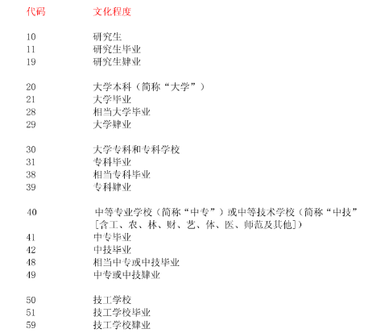

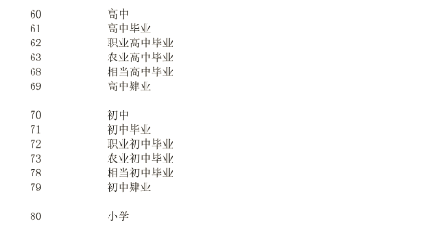

世界各国和地区名称代码
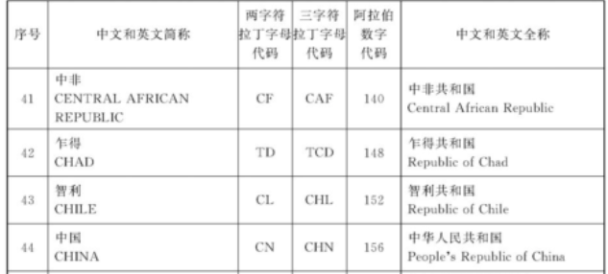

其余信息： | https://www.doc88.com/p-9049129337399.html
职业分类与代码
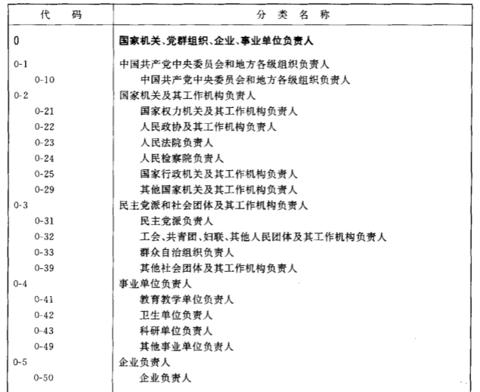

其余信息： | https://www.doc88.com/p-6714777457920.html?r=1
全国干部、人事管理信息系统数据结构
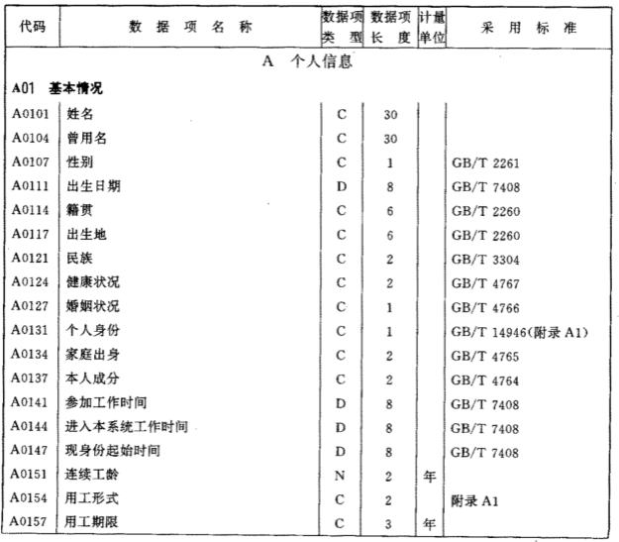

其余信息： | https://www.doc88.com/p-2307333743053.html

